상품제안서
스테이24 앤드링 텀블러 800ml | 상품코드: F30424

 |  |  |  |  |  |  | 02-412-0044 | www.easy1.co.kr
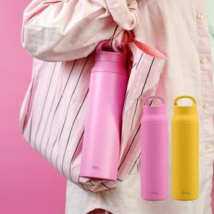

【상세/제작정보】 | - 실크인쇄/ 레이저인쇄/ 전사인쇄 가능, 선물 포장 가능 - 주문 수량에 따라 인쇄비, 선물 포장비 다름 &lt;별도 문의 요망&gt;

【인쇄/포장옵션】 | 실크, 레이저, 풀칼라, 개별인쇄 / 포장지포장

【공급단가】 | 수량 | 50~ | 100~ | 500~ | 1,000~ | 2,000~
*VAT별도 | 단가 | 19,800원 | 19,470원 | 18,970원 | 18,640원 | 18,150원

【상품 URL】 | https://easy1.co.kr:443/src/goods_detail.php?gdno=30424

